Sheet1
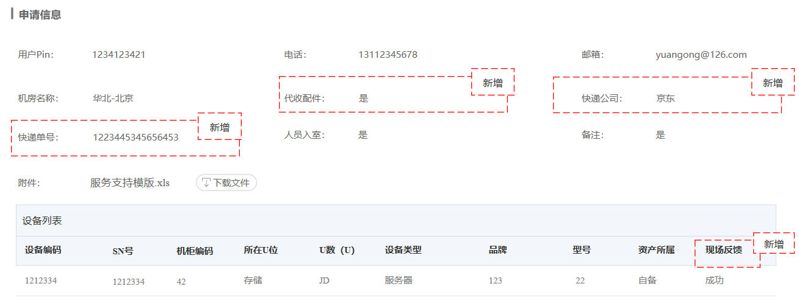
翻译内容（V1.3.4） | 翻译 | 备注
代收配件
快递公司
快递单号
现场反馈
请选择代收配件
请选择人员是否入室

请提交
请描述清楚要查看的设备信息
请描述清楚指定的端口信息
请描述清楚外设信息
请为设备指定IP地址、网关地址、子网掩码、DNS地址等网络配置信息，如果有多个设备，可通过附件形式添加。
请描述具体服务内容
内容
请输入电话
请输入邮箱
上传文件只能是 xls, xlsx, doc, docx, jpg 格式!
请输入条件搜索
已选择{0}个设备
请填写{0}

